korelacja
para 1 |  | para 2 |  | para 3
wiek [lata] | czas przed telewizorem [min/24h] | liczba studentów na zajęciach seminaryjnych | łączna punktacja nauczyciela | wiek urodzenia pierwszego dziecka [lata] | skala APGAR
35 | 30 | 20 | 238.67 | 40 | 6 | Zadanie 1. Zbadaj czy istnieją zależności liniowe pomiędzy parami zmiennych
30 | 40 | 41 | 303.44 | 39 | 7
47 | 50 | 47 | 432.67 | 39 | 6
60 | 20 | 44 | 387.55 | 38 | 6
44 | 15 | 23 | 230.65 | 38 | 6 | funkcje excela:
23 | 25 | 17 | 183.54 | 37 | 8 | PEARSON |  | Korelacja
37 | 20 | 40 | 375.34 | 37 | 7
80 | 16 | 11 | 123.88 | 36 | 7
54 | 21 | 2 | 16.43 | 35 | 7
$$r_{XY}$$
31 | 20 | 29 | 207.55 | 34 | 6 |  | para 1 | para 2 | para 3
20 | 34 | 34 | 345.87 | 33 | 7 |  |  |  |  | <-1;1> | 0 - 0,3 | słaba korelacja
54 | 38 | 30 | 212.04 | 32 | 8 |  |  |  |  |  | 0,3 - 0,5 | korelacja umiarkowana
40 | 25 | 26 | 193.44 | 31 | 7 |  |  |  |  |  | 0,5 - 0,7 | korelacja silna
44 | 45 | 20 | 165.34 | 31 | 8 |  |  |  |  |  | 0,7 - 1 | korelacja b. silna
51 | 50 | 23 | 222.67 | 30 | 10
29 | 56 | 8 | 68.27 | 29 | 9
63 | 60 | 27 | 321.00 | 28 | 8 | Zadanie 2. Stwórz wykresy przedstawiające powyższe zależności
48 | 55 | 44 | 476.99 | 26 | 10
39 | 68 | 36 | 323.77 | 24 | 10
51 | 76 | 31 | 354.87 | 24 | 8
24 | 54 | 45 | 354.23 | 23 | 9
31 | 70 | 6 | 38.00 | 23 | 9
51 | 67 | 9 | 97.56 | 20 | 10
23 | 80 | 23 | 244.99 | 20 | 9
70 | 85 | 13 | 85.60 | 18 | 9
24 | 80 | 10 | 134.87 | 18 | 8
55 | 100 | 21 | 208.57 | 40 | 7
65 | 150 | 8 | 106.34 | 39 | 7
57 | 120 | 16 | 155.88 | 39 | 6
18 | 105 | 8 | 83.88 | 38 | 7
26 | 138 | 29 | 232.60 | 38 | 6
42 | 123 | 8 | 114.50 | 37 | 8
38 | 200 | 14 | 190.44 | 37 | 6
53 | 230 | 19 | 154.87 | 36 | 8
49 | 240 | 42 | 354.00 | 35 | 6
56 | 100 | 34 | 321.66 | 34 | 7 | Zadanie 3.
41 | 268 | 7 | 86.45 | 33 | 8 | Dane- Analiza danych-
20 | 180 | 18 | 199.54 | 32 | 7 | Korelacja
37 | 120 | 28 | 232.90 | 31 | 7
50 | 80 | 22 | 234.00 | 31 | 8
39 | 65 | 11 | 98.00 | 30 | 7
41 | 55 | 22 | 254.66 | 29 | 7
46 | 57 | 22 | 275.90 | 28 | 10
33 | 50 | 28 | 302.67 | 26 | 7
37 | 44 | 16 | 120.28 | 24 | 9
51 | 40 | 20 | 164.38 | 24 | 9
48 | 35 | 8 | 76.00 | 23 | 8
34 | 35 | 31 | 285.94 | 23 | 7
54 | 20 | 20 | 221.30 | 20 | 10
18 | 25 | 26 | 322.56 | 20 | 9
24 | 30 | 21 | 164.69 | 18 | 8
43 | 15 | 11 | 76.90 | 18 | 10
 |  | 27 | 284.33 | 23 | 7
 |  | 33 | 288.40 | 23 | 8
 |  | 37 | 309.85 | 20 | 8
 |  | 12 | 186.00 | 20 | 8
 |  | 42 | 468.99 | 18 | 10
 |  | 16 | 234.76 | 18 | 9
 |  | 24 | 184.69 | 40 | 6
 |  | 38 | 407.00 | 39 | 7
 |  | 18 | 234.83 | 39 | 7
 |  | 26 | 186.02 | 38 | 6
 |  | 26 | 311.08 | 38 | 6
 |  | 41 | 434.20 | 37 | 6
 |  | 17 | 146.90 | 37 | 7
 |  | 17 | 188.50 | 36 | 6
 |  | 25 | 196.43 | 35 | 6
 |  | 25 | 302.22 | 34 | 7
 |  | 19 | 154.66 | 33 | 6
 |  | 28 | 308.33 | 32 | 7
 |  | 21 | 234.43 | 31 | 8
 |  | 3 | 28.81 | 31 | 6
 |  | 18 | 186.40 | 30 | 8
 |  | 48 | 355.80
 |  | 43 | 385.00
 |  | 20 | 123.54
 |  | 25 | 245.76
 |  | 22 | 201.22
 |  | 19 | 194.50
 |  | 23 | 245.70
 |  | 14 | 117.12
 |  | 12 | 123.80
 |  | 13 | 128.88
 |  | 42 | 311.80
 |  | 2 | 23.95
 |  | 40 | 285.88
 |  | 24 | 222.77
 |  | 2 | 15.40
 |  | 18 | 117.34
 |  | 37 | 267.81
 |  | 2 | 17.13
 |  | 24 | 237.72
 |  | 25 | 154.88
 |  | 35 | 284.14
 |  | 21 | 328.88
 |  | 33 | 307.00
 |  | 24 | 164.80
 |  | 4 | 63.70
 |  | 20 | 199.01
 |  | 22 | 145.70
 |  | 27 | 254.16
 |  | 19 | 155.91
 |  | 23 | 176.45
 |  | 36 | 267.80
 |  | 32 | 315.31
 |  | 35 | 453.77
 |  | 35 | 376.00
 |  | 9 | 121.43
 |  | 16 | 164.54
 |  | 15 | 86.61
 |  | 44 | 345.88
 |  | 17 | 148.03
 |  | 37 | 367.99
 |  | 12 | 98.40
 |  | 13 | 150.89
 |  | 29 | 255.75
 |  | 26 | 147.88
 |  | 26 | 311.78
 |  | 26 | 217.56
 |  | 43 | 389.00
 |  | 8 | 87.35
 |  | 37 | 366.30
 |  | 22 | 234.77
 |  | 34 | 245.60
 |  | 27 | 211.87
 |  | 18 | 161.55
 |  | 16 | 182.44
 |  | 27 | 177.58
 |  | 34 | 345.10
 |  | 24 | 243.90
 |  | 33 | 263.15
 |  | 21 | 221.54
 |  | 19 | 317.90
 |  | 27 | 247.10
 |  | 32 | 289.66
 |  | 15 | 195.55
 |  | 35 | 387.50
 |  | 28 | 276.09
 |  | 42 | 483.78
 |  | 21 | 149.99
 |  | 18 | 178.90
 |  | 21 | 264.43
 |  | 23 | 224.33
 |  | 12 | 89.00
 |  | 38 | 389.40
 |  | 25 | 254.76
 |  | 13 | 188.50
 |  | 23 | 176.47
 |  | 24 | 354.00
 |  | 34 | 307.65
 |  | 26 | 264.92
 |  | 7 | 66.24
 |  | 31 | 293.11
 |  | 28 | 345.77
 |  | 15 | 190.96
 |  | 24 | 205.79
 |  | 13 | 175.34
 |  | 34 | 340.22
 |  | 17 | 174.83
 |  | 28 | 229.42
 |  | 15 | 175.48
 |  | 19 | 276.00
 |  | 4 | 38.54
 |  | 46 | 494.77
 |  | 48 | 406.34
 |  | 25 | 213.43
 |  | 11 | 96.76
 |  | 24 | 208.91
 |  | 32 | 374.00
 |  | 17 | 138.36
 |  | 22 | 219.34
 |  | 12 | 118.14
 |  | 21 | 244.30
 |  | 37 | 407.44
 |  | 19 | 172.13
 |  | 24 | 193.24
 |  | 19 | 170.34
 |  | 23 | 253.00
 |  | 19 | 192.12
 |  | 21 | 256.00
 |  | 9 | 111.00
 |  | 29 | 292.76
 |  | 24 | 275.82
 |  | 31 | 277.56
 |  | 15 | 267.33
 |  | 37 | 388.90
 |  | 39 | 473.77
 |  | 20 | 198.03
 |  | 24 | 208.40
 |  | 25 | 254.66
 |  | 16 | 272.95
 |  | 27 | 177.31
 |  | 40 | 402.44
 |  | 29 | 293.95
 |  | 2 | 22.01
 |  | 34 | 384.00
 |  | 38 | 378.90
 |  | 30 | 279.16
 |  | 7 | 83.27
 |  | 20 | 197.59
 |  | 28 | 289.66
 |  | 29 | 321.76
 |  | 5 | 53.88
 |  | 22 | 287.54
 |  | 37 | 326.80
 |  | 30 | 301.20
 |  | 16 | 178.11
 |  | 27 | 206.71
 |  | 34 | 266.00
 |  | 15 | 118.55
 |  | 22 | 221.86
 |  | 15 | 176.00
 |  | 50 | 501.33
 |  | 14 | 136.87
 |  | 17 | 219.29
 |  | 15 | 106.33
 |  | 19 | 232.45
 |  | 12 | 134.93
 |  | 15 | 153.72
 |  | 23 | 225.28
 |  | 50 | 467.88
 |  | 9 | 110.43
 |  | 13 | 130.91
 |  | 17 | 208.00
 |  | 8 | 77.87
 |  | 5 | 46.49
 |  | 21 | 271.02
 |  | 40 | 306.48
 |  | 25 | 353.54
 |  | 30 | 240.25
 |  | 17 | 205.70

Regresja
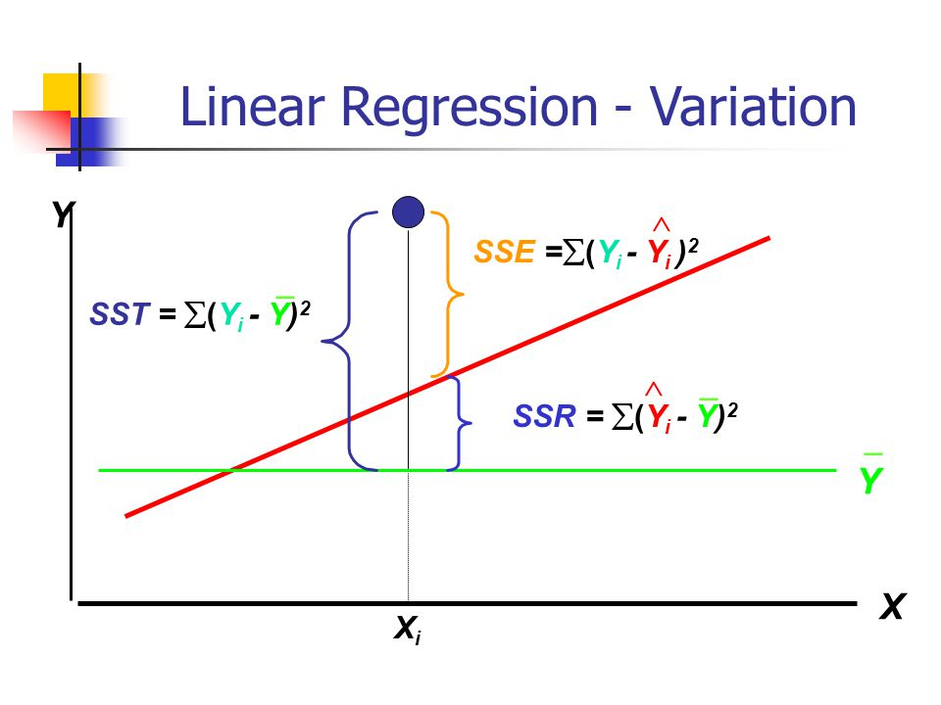
Regresja liniowa

$${\hat{y}}_{i}=b_{yx}x_{i}+a_{yx}$$
X | Y
2 | 12
2.5 | 15
3 | 17
1.7 | 12
1.8 | 12.5
2.2 | 13
2.7 | 16
1.9 | 14

parametry modelu i dopasowanie
$b_{yx}=$ =
$b_{yx}$ = $\frac{{cov}_{xy}}{S_{x}^{2}}$
$$a_{yx}=$$
$$a_{yx}= \overline{y} − b_{yx}∗\overline{x}$$
$$r_{xy}=$$

$$R^{2=}$$

istotność modelu

$$H_{0}: β=0$$
$$F_{emp}= \frac{R^{2}}{1−R^{2}}∗\frac{N−k}{k−1}$$
 | [model regresji jest nieistotny statystycznie]
$$H_{1}: β≠0$$
 | [model regresji jest istotny statystycznie]
$F_{emp}$ =

$F_{teor}$ =
 | 5.14

p = | 1

odp.

Regresja_Reglinp
Class | GC4 | GC4_pred
Gammaproteobacteria | 0.18 | 0.17
Gammaproteobacteria | 0.31 | 0.26 | GC4 | Current GC content at 4-fold sites
Gammaproteobacteria | 0.24 | 0.24 | GC4_pred | GC-content to which a sequence would evolve at 4-fold sites
Gammaproteobacteria | 0.93 | 0.67
Gammaproteobacteria | 0.95 | 0.49
Gammaproteobacteria | 0.65 | 0.55 | funkcje excela:
Gammaproteobacteria | 0.81 | 0.66 | REGLINP - Ctrl / Shift / Enter
Gammaproteobacteria | 0.82 | 0.56
Gammaproteobacteria | 0.69 | 0.44 |  | b | a | y=
Gammaproteobacteria | 0.73 | 0.60 | współczynniki
Gammaproteobacteria | 0.52 | 0.51 | błąd st
Nostocales | 0.26 | 0.48 | R^2/błąd
Alphaproteobacteria | 0.41 | 0.50
$$R^{2}$$
Alphaproteobacteria | 0.28 | 0.29
Mollicutes | 0.24 | 0.28 |  | 0 - 0,5 | niezadowalające
Gammaproteobacteria | 0.13 | 0.18 | <0;1> | 0,5 - 0,6 | słabe
Bacilli | 0.25 | 0.40 |  | 0,6 - 0,8 | zadowalające dopasowanie
Bacilli | 0.17 | 0.24 |  | 0,8 - 0,9 | dobre
Bacilli | 0.39 | 0.29 |  | 0,9 - 1 | b. dobre
Bacilli | 0.34 | 0.31
Bacilli | 0.41 | 0.39
Bacilli | 0.18 | 0.31 | Dodatek analiza danych:
Bacilli | 0.47 | 0.32 | Regresja -
Bacteroidetes | 0.46 | 0.60
Betaproteobacteria | 0.90 | 0.88 | H0 : model jest nieistotny statystycznie
Spirochaetes | 0.20 | 0.20 | odrzucam H0 -> model jest istotny statystycznie
Spirochaetes | 0.12 | 0.22
Spirochaetes | 0.16 | 0.20
Alphaproteobacteria | 0.91 | 0.59
Alphaproteobacteria | 0.92 | 0.84
Alphaproteobacteria | 0.85 | 0.85
Alphaproteobacteria | 0.93 | 0.89
Alphaproteobacteria | 0.94 | 0.86
Gammaproteobacteria | 0.11 | 0.21
Betaproteobacteria | 0.92 | 0.89
delta/epsilon subdivisions | 0.15 | 0.13
delta/epsilon subdivisions | 0.17 | 0.22
delta/epsilon subdivisions | 0.17 | 0.15
Gammaproteobacteria | 0.45 | 0.32 | Źródło danych: Falk Hildebrand, Axel Meyer, Adam Eyre-Walker " Evidence of Selection upon Genomic GC-Content in Bacteria"
Gammaproteobacteria | 0.10 | 0.15 | The species analysed along with their phylum, class, the numbers of GC→AT and AT→GC
Chlamydiae | 0.30 | 0.30 | at 4-fold sites (U4 and V4 respectively), Z, GC4 and the GC4 to which the sequence is predicted to evolve under mutation bias alone.
Chlamydiae | 0.21 | 0.28
Clostridia | 0.05 | 0.07
Clostridia | 0.07 | 0.19
Clostridia | 0.05 | 0.14
Chroococcales | 0.38 | 0.43
Gammaproteobacteria | 0.81 | 0.84
Gammaproteobacteria | 0.80 | 0.61
Nostocales | 0.31 | 0.28
Clostridia | 0.20 | 0.45
Gammaproteobacteria | 0.78 | 0.52
Gammaproteobacteria | 0.56 | 0.61
Alphaproteobacteria | 0.10 | 0.21
Gammaproteobacteria | 0.75 | 0.60
Bacilli | 0.35 | 0.23
Bacilli | 0.29 | 0.22
Gammaproteobacteria | 0.60 | 0.66
Gammaproteobacteria | 0.59 | 0.43
Bacteroidetes | 0.21 | 0.24
Gammaproteobacteria | 0.17 | 0.04
Gammaproteobacteria | 0.24 | 0.20
Gammaproteobacteria | 0.24 | 0.26
Gammaproteobacteria | 0.22 | 0.27
delta/epsilon subdivisions | 0.48 | 0.39
Gammaproteobacteria | 0.70 | 0.51
Bacilli | 0.56 | 0.46
Bacilli | 0.68 | 0.58
Bacilli | 0.27 | 0.63
Bacilli | 0.09 | 0.10
Bacilli | 0.17 | 0.21
Gammaproteobacteria | 0.31 | 0.38
Spirochaetes | 0.47 | 0.34
Spirochaetes | 0.29 | 0.26
Spirochaetes | 0.36 | 0.33
Bacilli | 0.29 | 0.33
...

Regresja_wykres
...
fiber | sugars | rating
1 | 2 | 45.86
1 | 12 | 35.78
0 | 13 | 22.40
4 | 7 | 40.45
1 | 0 | 64.53
1 | 3 | 46.90
2 | 10 | 36.18
1 | 5 | 44.33
1 | 13 | 32.21
1 | 11 | 31.44 | Współczynniki modelu
$$R^{2}$$
$$R^{2}$$
3 | 7 | 58.35
5 | 10 | 40.92 | a | b |  | a | b
5 | 12 | 41.02
0 | 12 | 28.03
0 | 15 | 35.25
0 | 9 | 23.80
3 | 5 | 52.08 | zmienna zależna |  | zmienna niezależna | zmienna zależna |  | zmienna niezależna
3 | 3 | 53.37 | y= |  | x= | y= |  | x=
3 | 4 | 45.81
1 | 11 | 21.87
1.5 | 10 | 31.07
0 | 11 | 28.74
...

